Roues
 |  |  | S = Équipement de série A = Livrable -- (dashes) = Non livrable D = Carré noir – Compris dans le groupe d'équipements ■ = Inclus dans le groupe d'équipement □ = Inclus dans le groupe d'équipement mais évolutif * = Indique disponibilité de ce type sur plusieurs modèles.
 |  |  | 1: Groupe d'équipement livrable avec 1MB48. 2: Groupe d'équipement livrable avec 1MM48.
Code ÉFC | Code ÉFC. de réf. seulement | Roues | Description | LT 2LT1 | RS 2RS2
 | REH | 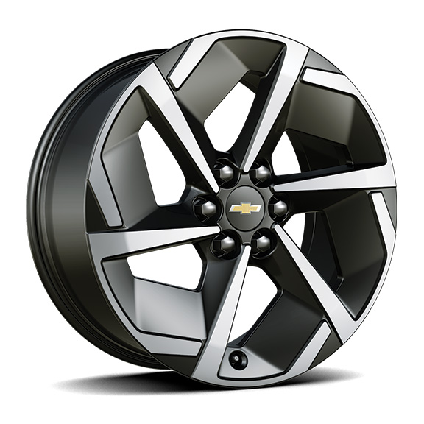 | Roues, 19 po x 8,5 po (48,3 cm x 21,6 cm) en aluminium avec fini peint de catégorie supérieurede 19 po (48,3cm) | S | --
 | RVV | 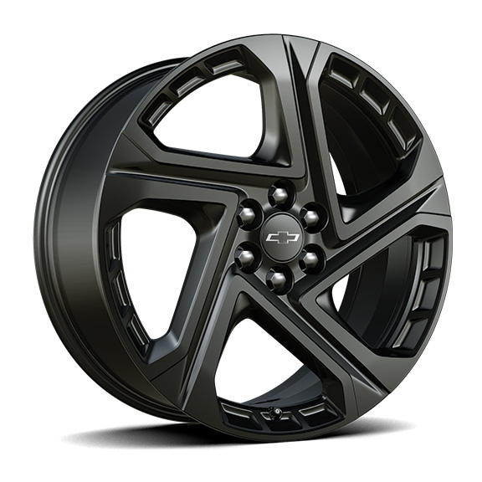 | Rouesde 21 po (53,3 cm), en aluminium peint en noir | -- | S
 | RW4 | 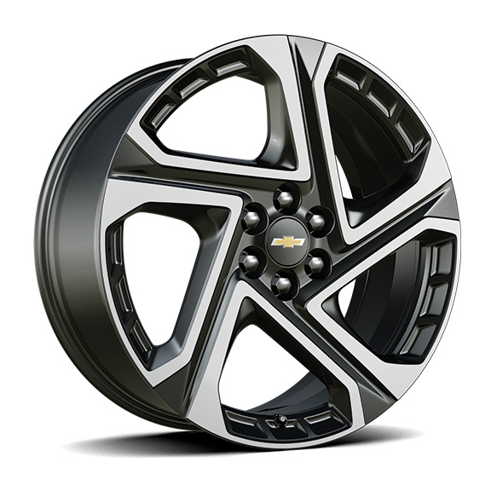 | Rouesde 21 po (53,3 cm) en aluminium usiné 1. Compris et livrable uniquement avec le groupe commodité II (6K5). | A1 | --
VSF |  | 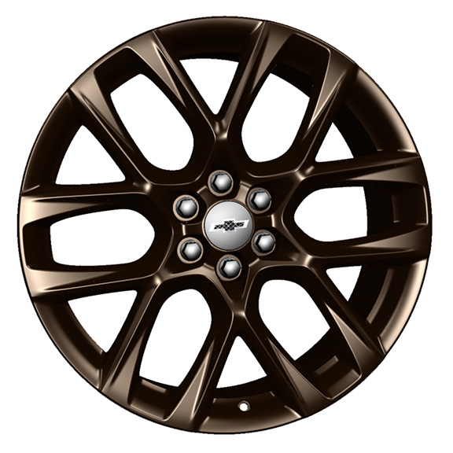 | OPL, roues de 21 po (53,3 cm) bronze Techqui comprend les OPL, cache-moyeux noirs (SKT), système de surveillance de la pression des pneus (SD5), écrous de roue noirs (SPY), ensemble d'écrous de roue et de verrous de roue noirs (SPZ) et pneu de 21 po (QLT) 1. Compris avec l'OPL groupe bronze Tech (PCJ). Non offert en option avec le groupe minuit (WBL), l'OPL verrous de roues brillants (SFE) ou roues noir lustré (VSJ). Remplace les roues de 21 po (RW4) lorsque commandé. 2. Compris avec l'OPL groupe bronze Tech (PCJ). Non offert en option avec l'OPL verrous de roue brillants (SFE) ou l'OPL roues noires lustrées (VSJ). Remplace les roues de 21 po (RVV) lorsque commandé. | A1 | A2
VSJ |  | 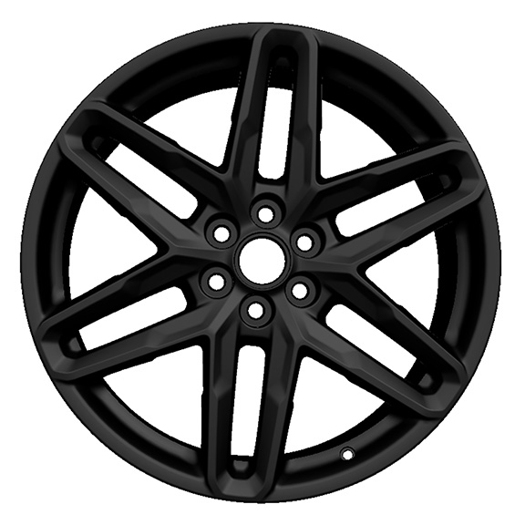 | OPL, roues de 21 po (53,3 cm) noir lustréqui comprend les OPL, cache-moyeux noirs (SKT), système de surveillance de la pression des pneus (SD5), écrous de roue noirs (SPY), ensemble d'écrous de roue et de verrous de roue noirs (SPZ) et pneu de 21 po (QLT) 1. Compris avec l'OPL groupe éléments graphiques (PCQ). Non offert en option avec l'OPL groupe minuit (WBL), l'OPL verrous de roues brillants (SFE) ou l'OPL roues bronze Tech (VSF). Remplace les roues de 21 po (RW4) lorsque commandé. 2. Compris avec l'OPL groupe éléments graphiques (PCQ). Non offert en option avec l'OPL verrous de roue brillants (SFE) ou l'OPL roues bronze Tech (VSF). Remplace les roues de 21 po (RVV) lorsque commandé. | A1 | A2
 | Q84 | 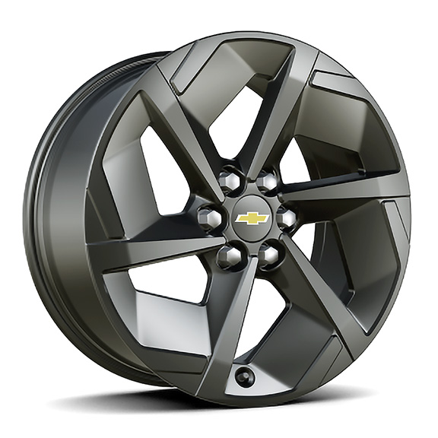 | Rouesde 19 po (48,3 cm) peintes en noir en aluminium 1. Compris et offert en option uniquement avec le groupe minuit (WBL). | A1 | --

